Estadísticas
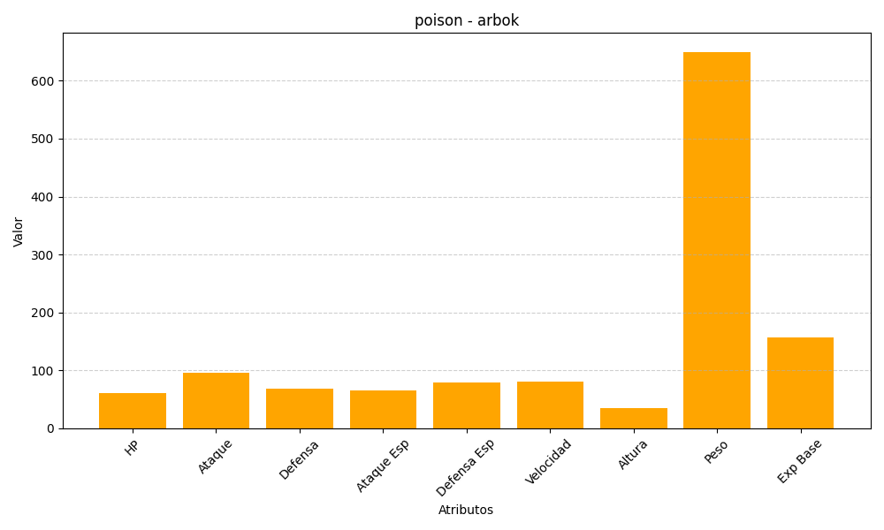
ID | Nombre | Tipo | HP | Ataque | Defensa | Ataque Especial | Defensa Especial | Velocidad | Altura | Peso | Experiencia Base
24 | arbok | poison | 60 | 95 | 69 | 65 | 79 | 80 | 35 | 650 | 157

